成果物一覧管理（管理者権限）
プロジェクト名 |  |  | システム名 |  |  | 画面レイアウト設計書 |  |  |  |  |  |  |  |  | 作成者 | 作成日 |  | 更新者 | 更新日
13期12月対応 |  |  | LMS学習管理システム |  |  | 成果物一覧管理（管理者権限） |  |  |  |  |  |  |  |  | 高橋大 | 2019-10-28 |  | 谷口 | 2019-12-06

 | 画面イメージ

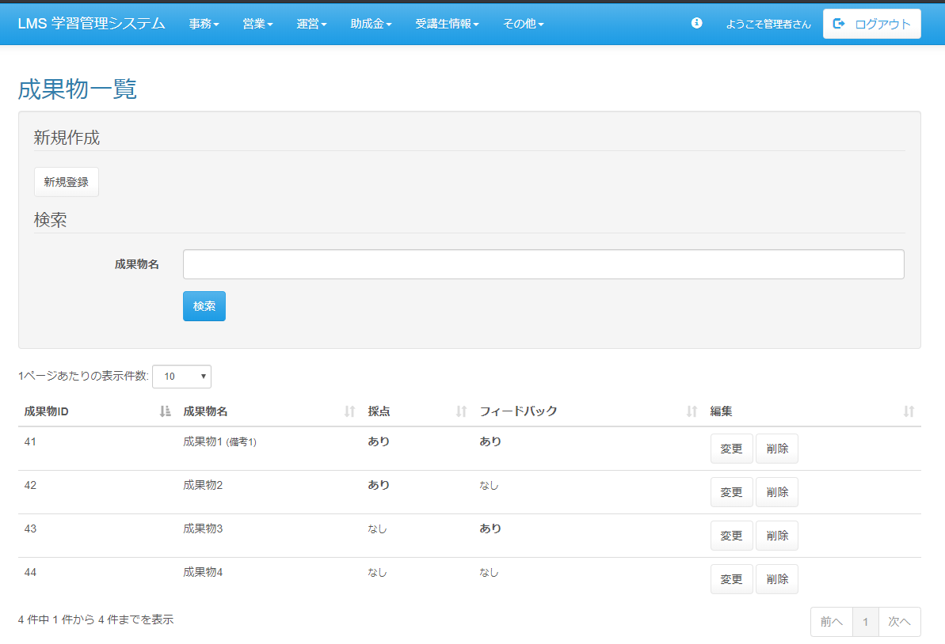

 | 出力仕様
 | No | 項目名 |  | データ元 |  |  |  |  |  |  |  | 備考
 |  |  |  | テーブル名 |  |  |  | フィールド
 | 検索条件
 | 1 | 成果物名 |  | m_deliverables |  |  |  | deliverables_name |  |  |  | データリストかつテキストボックス
 | 成果物一覧
 | 2 | 成果物ＩＤ |  | m_deliverables |  |  |  | deliverables_id
 | 3 | 成果物名 |  | m_deliverables |  |  |  | deliverables_name
 | 4 | 採点 |  | m_deliverables |  |  |  | score_flg
 | 5 | フィードバック |  | m_deliverables |  |  |  | feedback_flg

 | ◆『新規登録』ボタン押下時

 | 入力仕様
 | No | 項目名 | 物理名 |  | コントロール |  | 必須 |  | 桁数 | 最小値 | 最大値 |  | IME | 属性 |  |  | 備考
 | 1 | 新規登録 | - |  | 送信ボタン |  | - |  | - | - | - |  | - | /lms/deliverables/manage/regist

 | ◆『検索』押下時

 | 入力仕様
 | No | 項目名 | 物理名 |  | コントロール |  | 必須 |  | 桁数 | 最小値 | 最大値 |  | 属性 |  |  |  | 備考
 | 1 | 成果物名 | deliverablesName |  | テキストボックス |  | - |  | - | - | - |  | - |  |  |  | 非表示フラグがtrueの物は検索対象外
 | 3 | 検索 | - |  | 送信ボタン |  | - |  | - | - | - |  | search

 | ◆『変更』ボタン押下時

 | 入力仕様
 | No | 項目名 | 物理名 |  | コントロール |  | 必須 |  | 桁数 | 最小値 | 最大値 |  | IME | 属性 |  |  | 備考
 | 1 | 成果物ＩＤ | deliverablesId |  | hidden |  | ○ |  | - | - | - |  | - | 半角数字
 | 2 | 成果物・セクション紐付けID | deliverablesSectionId |  | hidden |  | ○ |  | - | - | - |  | - | 半角数字
 | 3 | 変更 | - |  | 送信ボタン |  | - |  | - | - | - |  | - | /lms/deliverables/manage/update

 | ◆『削除』押下時

 | 入力仕様
 | No | 項目名 | 物理名 |  | コントロール |  | 必須 |  | 桁数 | 最小値 | 最大値 |  | 属性 |  |  |  | 備考
 | 1 | 成果物ＩＤ | deliverablesId |  | hidden |  | 〇 |  | - | - | - |  | 半角数字
 | 2 | 成果物・セクション紐付けID | deliverablesSectionId |  | hidden |  | 〇 |  | - | - | - |  | 半角数字
 | 3 | 削除 | - |  | 送信ボタン |  | - |  | - | - | -

